135拼音-聲調符號
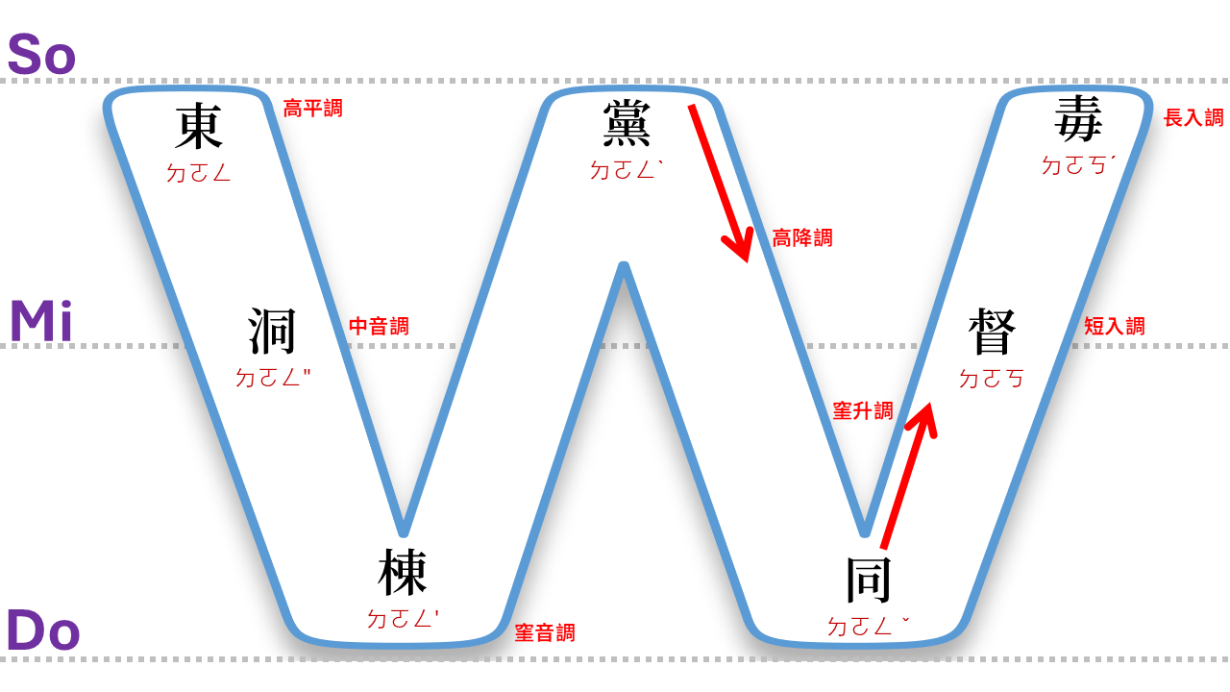
【台羅拼音】 |  |  |  |  |  | 【台語注音】

 |  | 平 | 上 | 去 | 入 |  |  | 平 | 上 | 去 | 入
陰 | 台羅調號 | 第一調 | 第二調 | 第三調 | 第四調 | 陰 | 台羅調號 | （一）陰平 | （二）陰上 | （三）陰去 | （四）陰入 | 1
 | 台羅調名 | 陰平 | 陰上 | 陰去 | 陰入 |  | 台語調名 | 高平調 | 高降調 | 窐音調 | 短入調 | 2
 | 簡譜聲調 | 5- | 53 | 31 | 30 |  | 簡譜聲調 | 5- | 53 | 31 | 30 | 3
 | 聲調符號 | a | á | à | ah |  | 聲調符號 | ㄚ | ㄚˋ | ㄚ' | ㄚㄏ | 4
 | 漢字舉例 | 東 | 黨 | 棟 | 督 |  | 漢字舉例 | 東 | 黨 | 棟 | 督 | 5
 | 拼音字母 | tong | tóng | tòng | tok |  | 注音符號 | ㄉㄛㄥ | ㄉㄛㄥˋ | ㄉㄛㄥ' | ㄉㄛㄎ | 6
陽 | 台羅調號 | 第五調 | 第六調 | 第七調 | 第八調 | 陽 | 台羅調號 | （五）陽平 | （六）陽上 | （七）陽去 | （八）陽入 | 7
 | 台羅調名 | 陽平 | 陽上 | 陽去 | 陽入 |  | 台語調名 | 窐升調 |  | 中音調 | 長入調 | 8
 | 簡譜聲調 | 24 |  | 3- | 50 |  | 簡譜聲調 | 24 |  | 3- | 50 | 9
 | 聲調符號 | â |  | ā | a̍h |  | 聲調符號 | ㄚˇ |  | ㄚ" | ㄚㄏˊ | 10
 | 漢字舉例 | 同 |  | 洞 | 毒 |  | 漢字舉例 | 同 |  | 洞 | 毒 | 11
 | 拼音字母 | tông |  | tōng | to̍k |  | 注音符號 | ㄉㄛㄥˇ |  | ㄉㄛㄥ" | ㄉㄛㄎˊ | 12

 |  |  |  |  |  |  | 1 | ㄚ
 |  |  |  |  |  |  | 7 | ㄚ"
 |  |  |  |  |  |  | 3 | ㄚ'
 |  |  |  |  |  |  | 2 | ㄚˋ
 |  |  |  |  |  |  | 5 | ㄚˇ

 |  |  |  |  |  |  | 4 | ㄚㄏ
 |  |  |  |  |  |  | 8 | ㄚㄏˊ

轉調助記圖
